Chi tiết địa chất
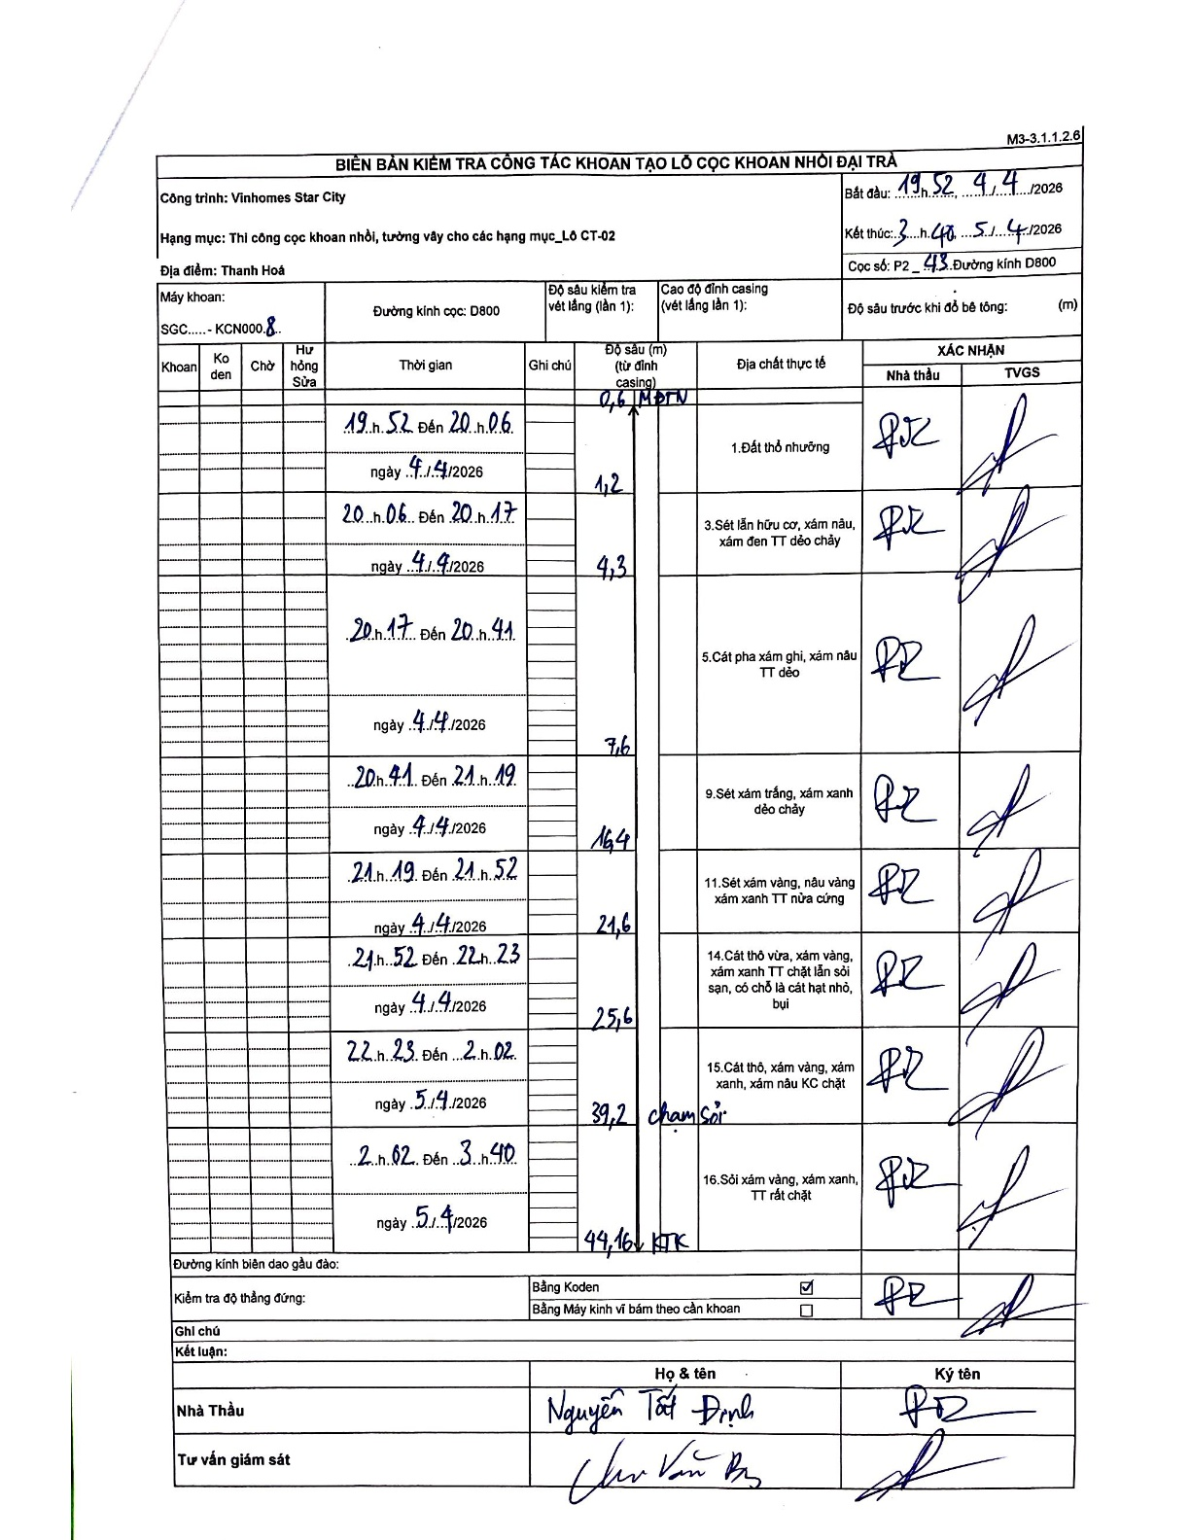
Dự án | Star City Thanh Hóa
Hạng mục | Thi công cọc khoan nhồi, tường vây cho các hạng mục_Lô CT-02
Tên bộ phận | Đường kính D800
Số hiệu cọc | P2_43
Tên Máy khoan | SGC-KCN0008
Đường kính | D800
Bắt đầu thi công | 19:52 04/04/2026
Kết thúc thi công | 03:40 05/04/2026

Địa chất TT | Đường kính | Mô tả lớp thiết kế | Từ (h) | Đến (h) | Cao độ từ | Cao độ đến | T.Gian (h) | Dài (m) | V (m/h) | Ghi chú
Đất thổ nhưỡng | D800 | Đất thổ nhưỡng | 19:52 04/04/2026 | 20:06 04/04/2026 | -0.6 | -1.2 | 0.23 | 0.6 | 2.57 | 0,6 MDTN
2 | D800 | Sét lẫn hữu cơ, xám nâu, xám đen TT dẻo chảy | 20:06 04/04/2026 | 20:17 04/04/2026 | -1.2 | -4.3 | 0.18 | 3.1 | 16.91
3 | D800 | Cát pha xám ghi, xám nâu TT dẻo | 20:17 04/04/2026 | 20:41 04/04/2026 | -4.3 | -9.6 | 0.4 | 5.3 | 13.25
4 | D800 | Sét xám trắng, xám xanh dẻo chảy | 20:41 04/04/2026 | 21:19 04/04/2026 | -9.6 | -16.4 | 0.63 | 6.8 | 10.74
5 | D800 | Sét xám vàng, nâu vàng xám xanh TT nửa cứng | 21:19 04/04/2026 | 21:52 04/04/2026 | -16.4 | -21.6 | 0.55 | 5.2 | 9.45
6 | D800 | Cát thô vừa, xám vàng, xám xanh TT chặt lẫn sỏi sạn, có chỗ là cát hạt nhỏ, bụi | 21:52 04/04/2026 | 22:23 04/04/2026 | -21.6 | -25.6 | 0.52 | 4 | 7.74
7 | D800 | Cát thô, xám vàng, xám xanh, xám nâu KC chặt | 22:23 04/04/2026 | 02:02 05/04/2026 | -25.6 | -39.2 | 3.65 | 13.6 | 3.73 | chạm sỏi
8 | D800 | Sỏi xám vàng, xám xanh, TT rất chặt | 02:02 05/04/2026 | 03:40 05/04/2026 | -39.2 | -44.16 | 1.63 | 4.96 | 3.04 | KTK

ẢNH BIÊN BẢN GỐC

